構想案
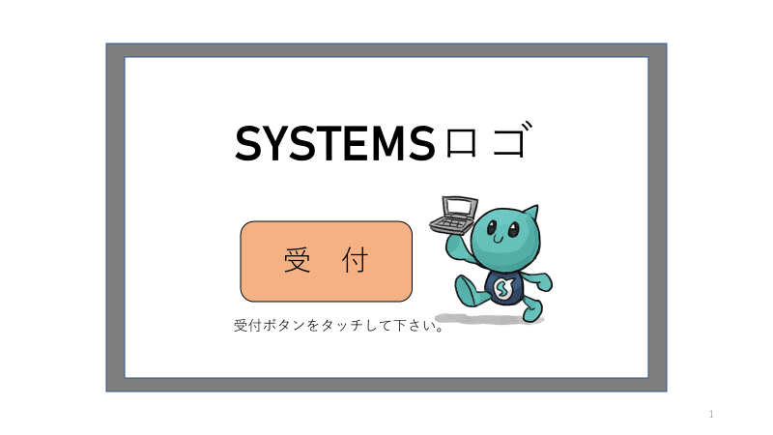

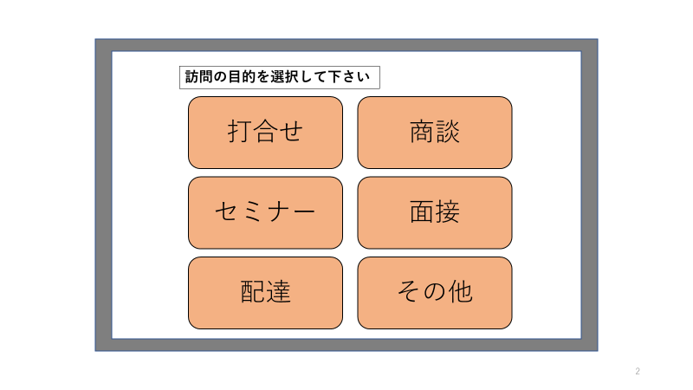

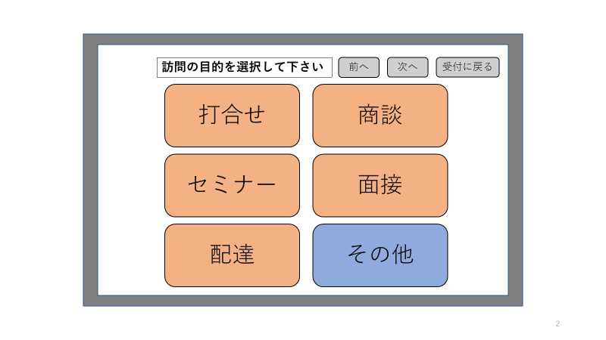
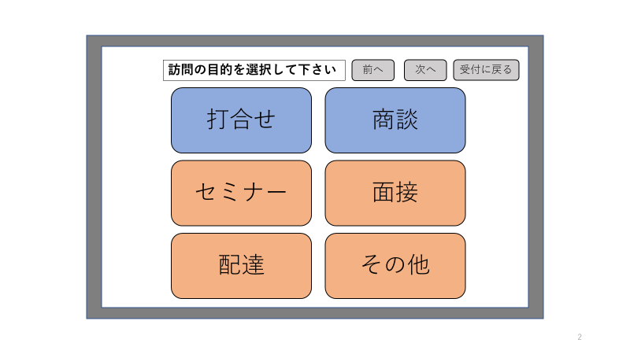
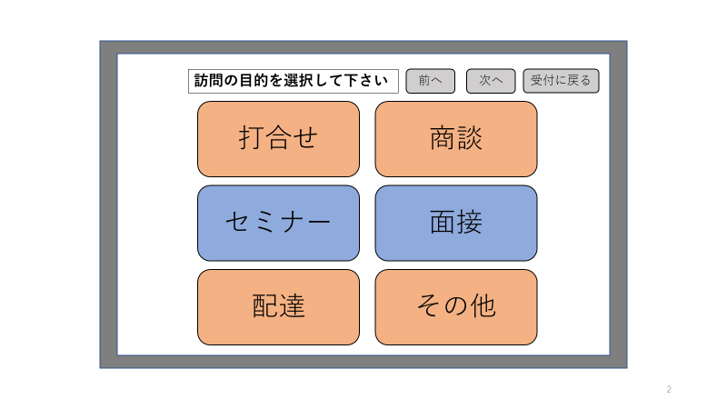
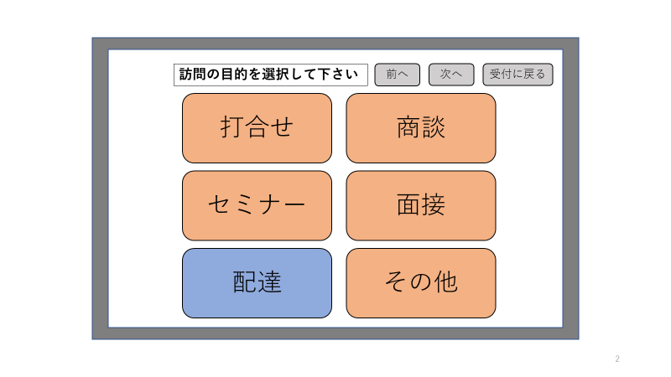

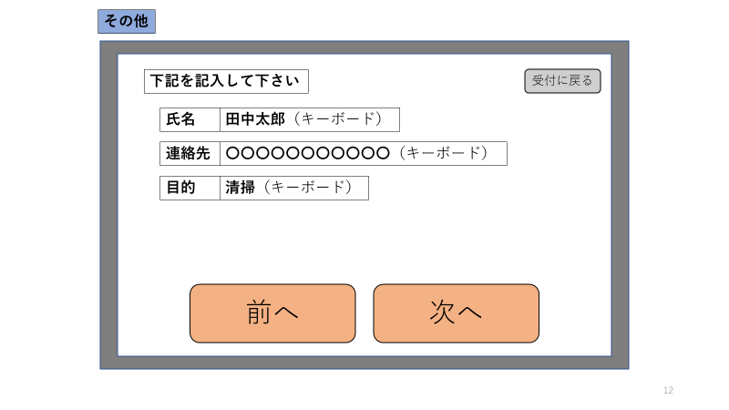
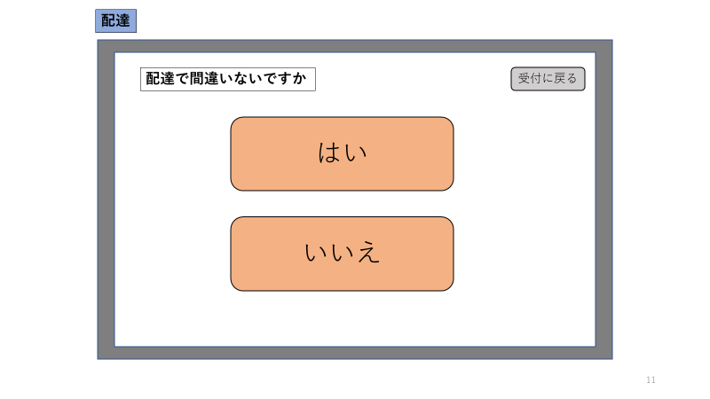
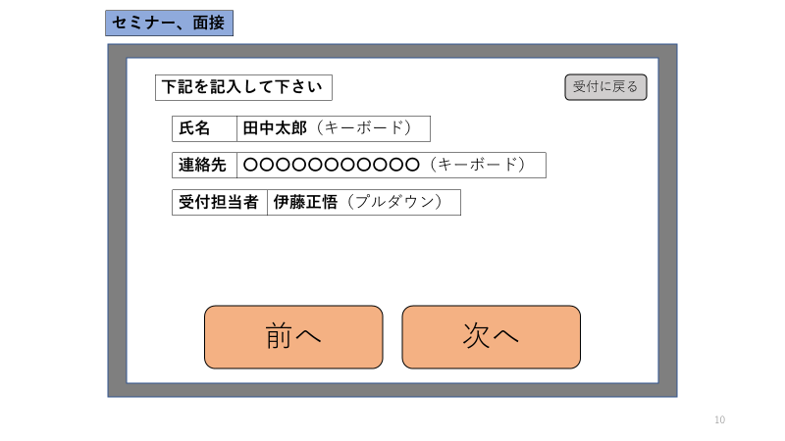
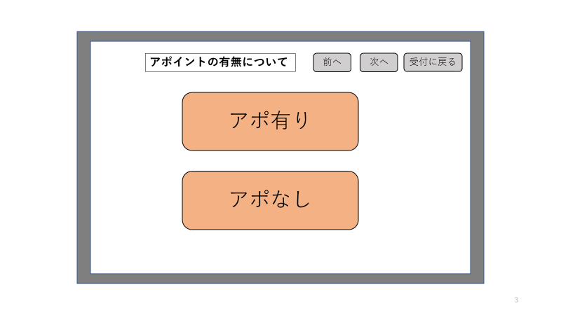

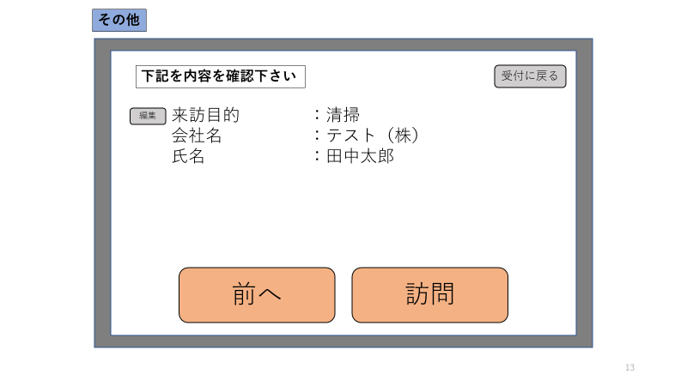

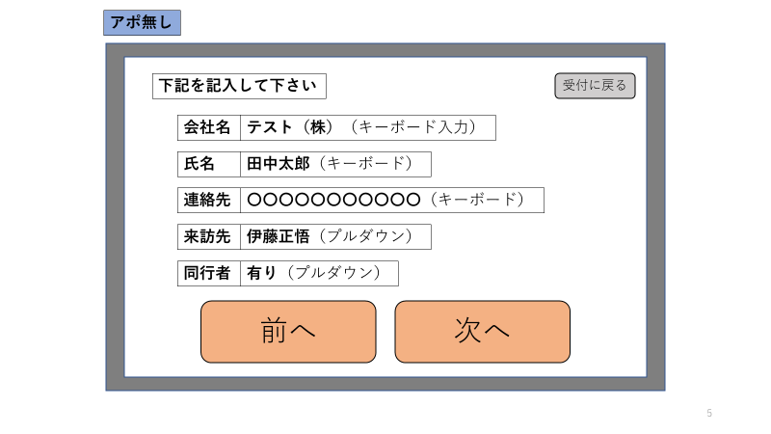
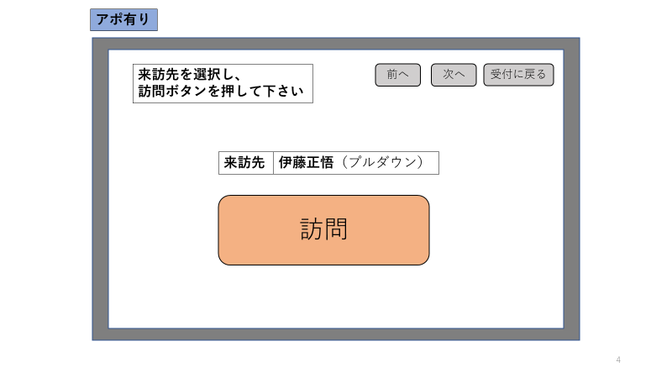

在室者のみ選択可能

チーム名
部署名
選択式

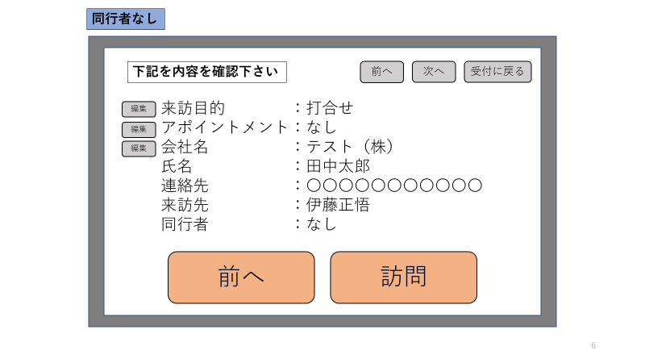
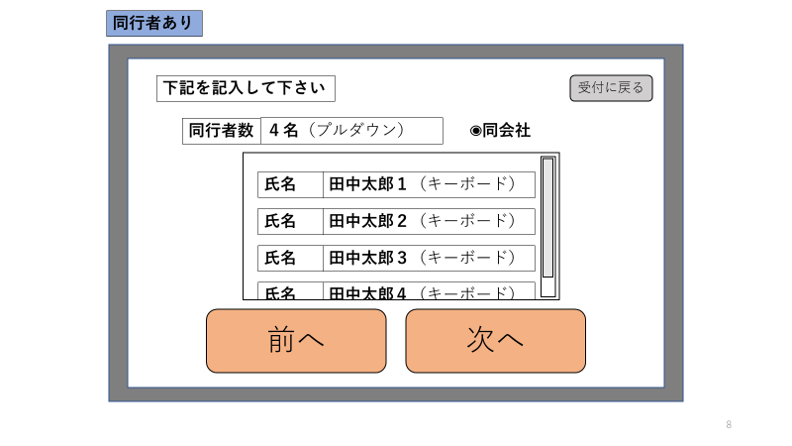
同会社ではない場合、会社名記入欄追加
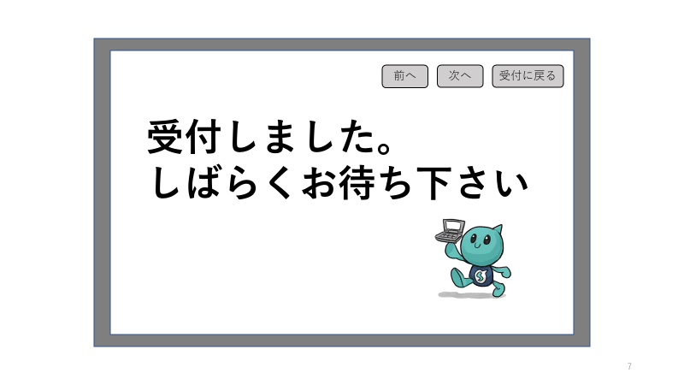

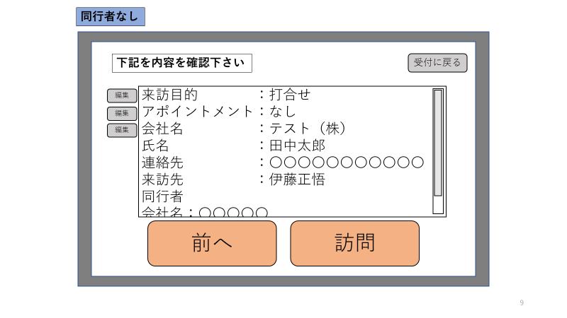

上記の情報に加え、
・賃カード番号（手動入力）
・来訪時間（自動入力）
・退出時間（手動入力）
等をDBに登録する

機能一覧
・緑のバー消す（完了）
・戻るボタン設置
担当：伊藤
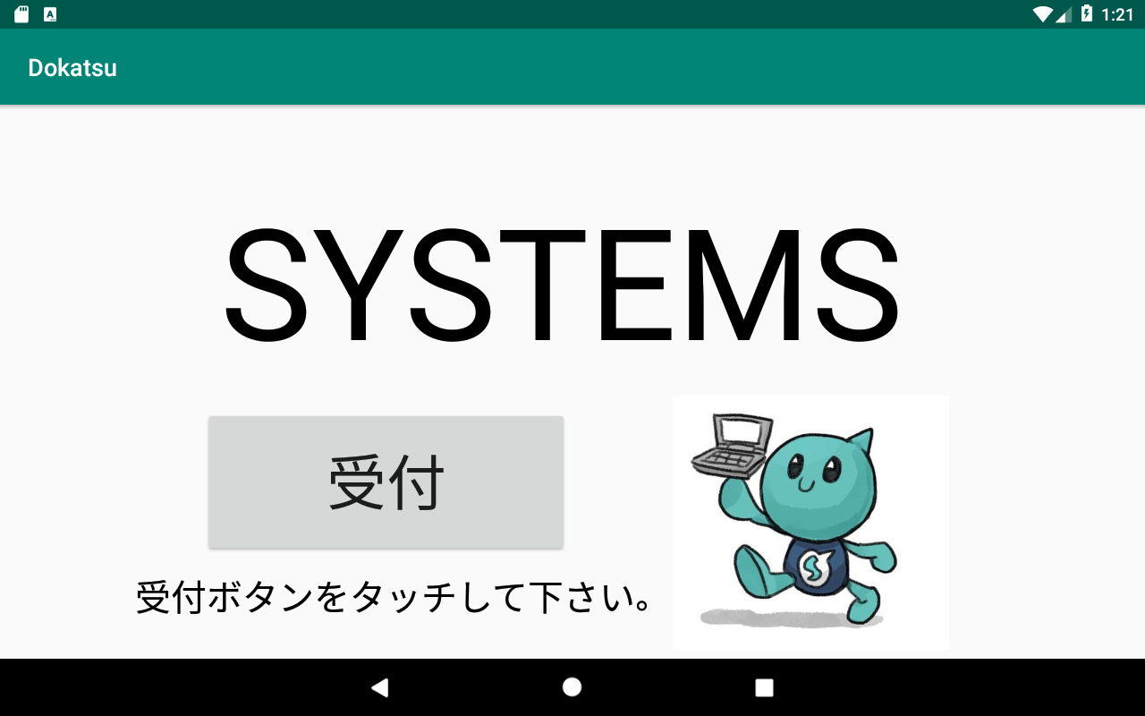
・メンテナンスボタン
案①システムズ君をスワイプすると後ろにボタンが表示される。
案②システムズ君を画面外に３回出すとメンテナンス画面に遷移。
案③システムズ君３回、受付ボタン３回でメンテナンス画面に遷移。
など
・メンテナンス画面作成
担当：川島

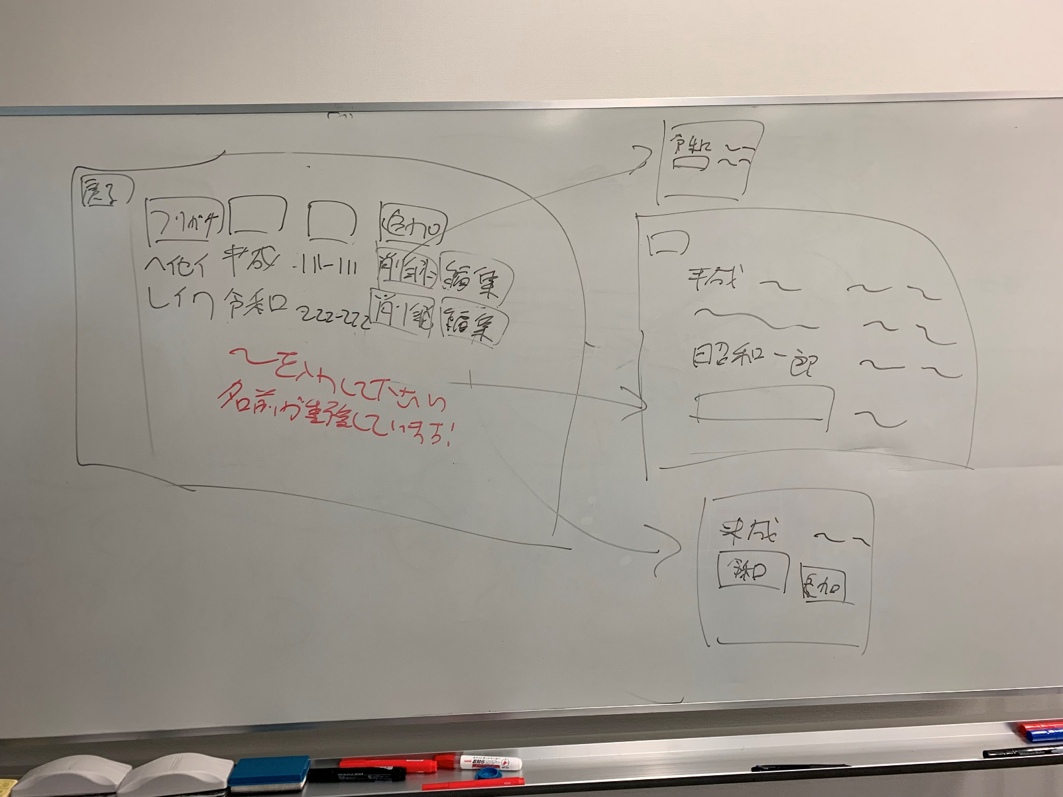

・ボタン配置変更(縦に並べる)
①「打合せ/セミナー」
＋タブレット、書類選択
②「上記以外」
担当：増田

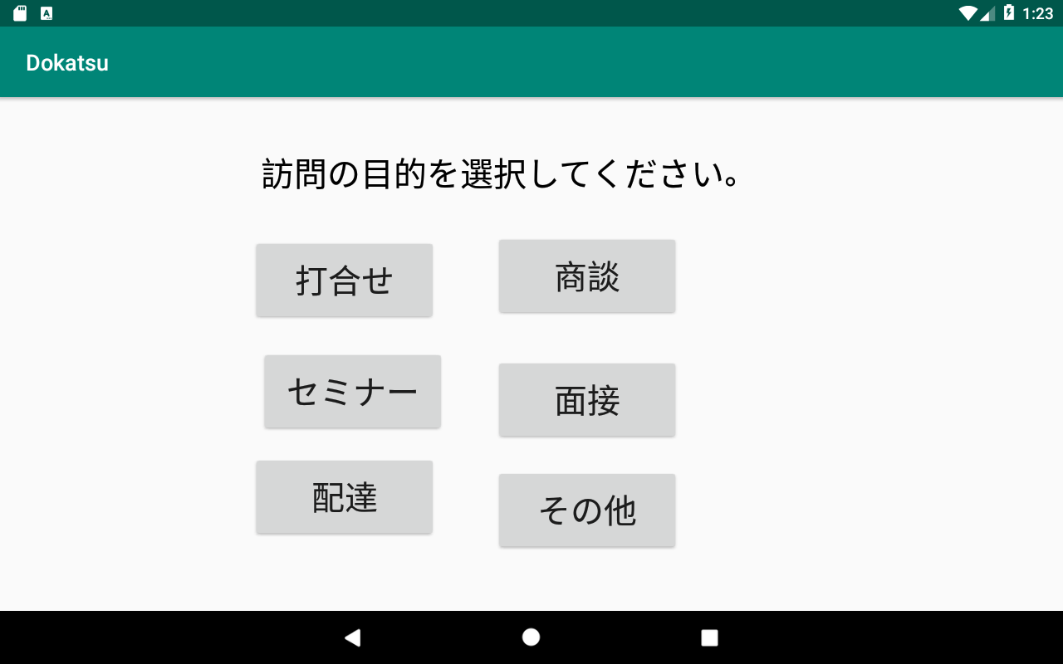

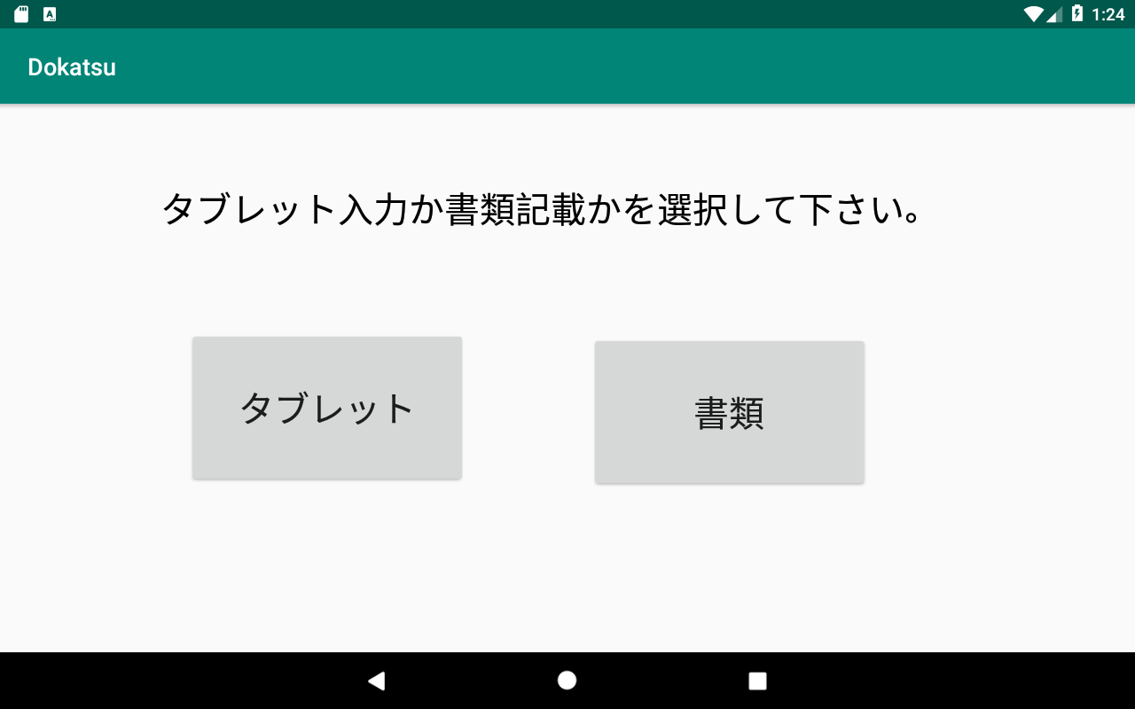

課題
・システムズ君の背景透過
・「上記以外」ボタン電話につなげる
担当：増田

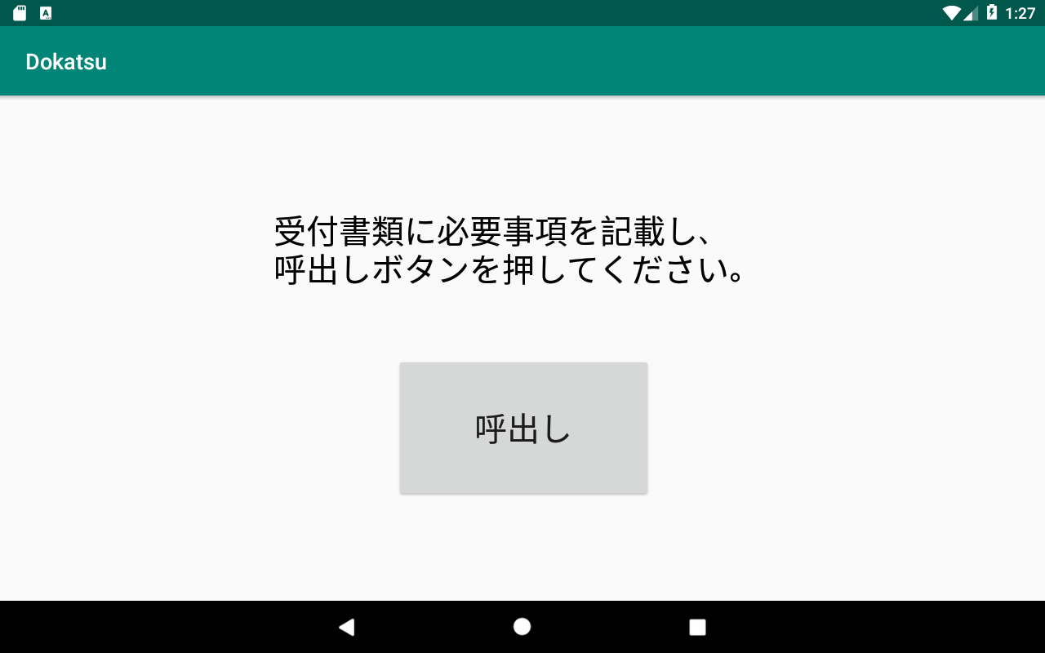
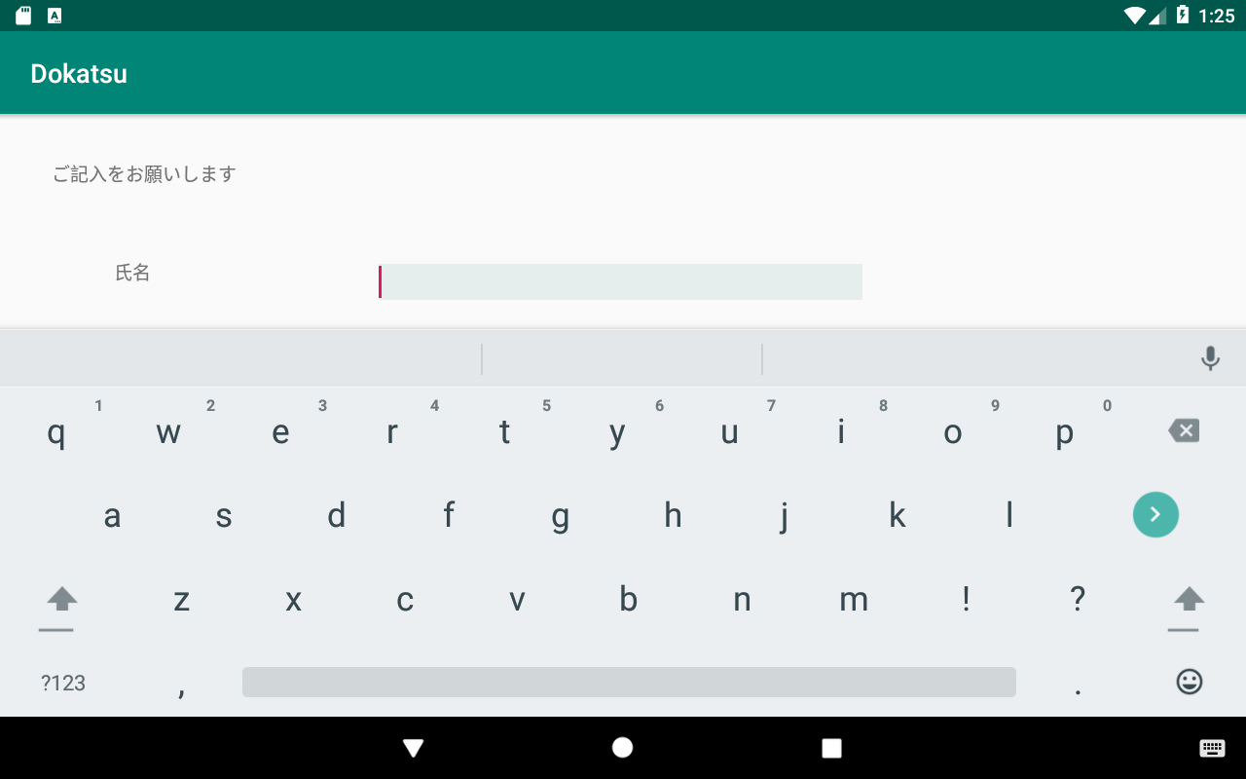

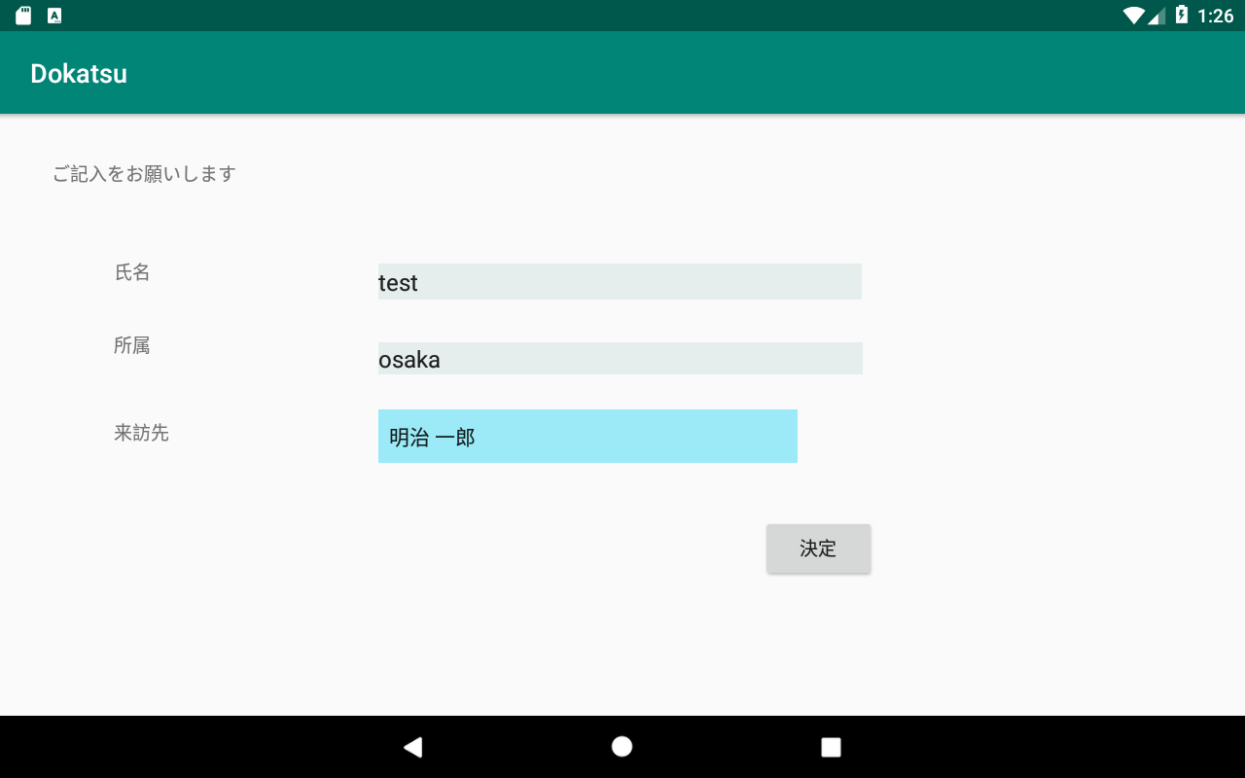
・入力チェック機能追加
・エラーは各項目の横に出す
※全部必須入力
・「決定」ボタン→「呼出し」
・呼出し先の紐づけ
担当：伊藤

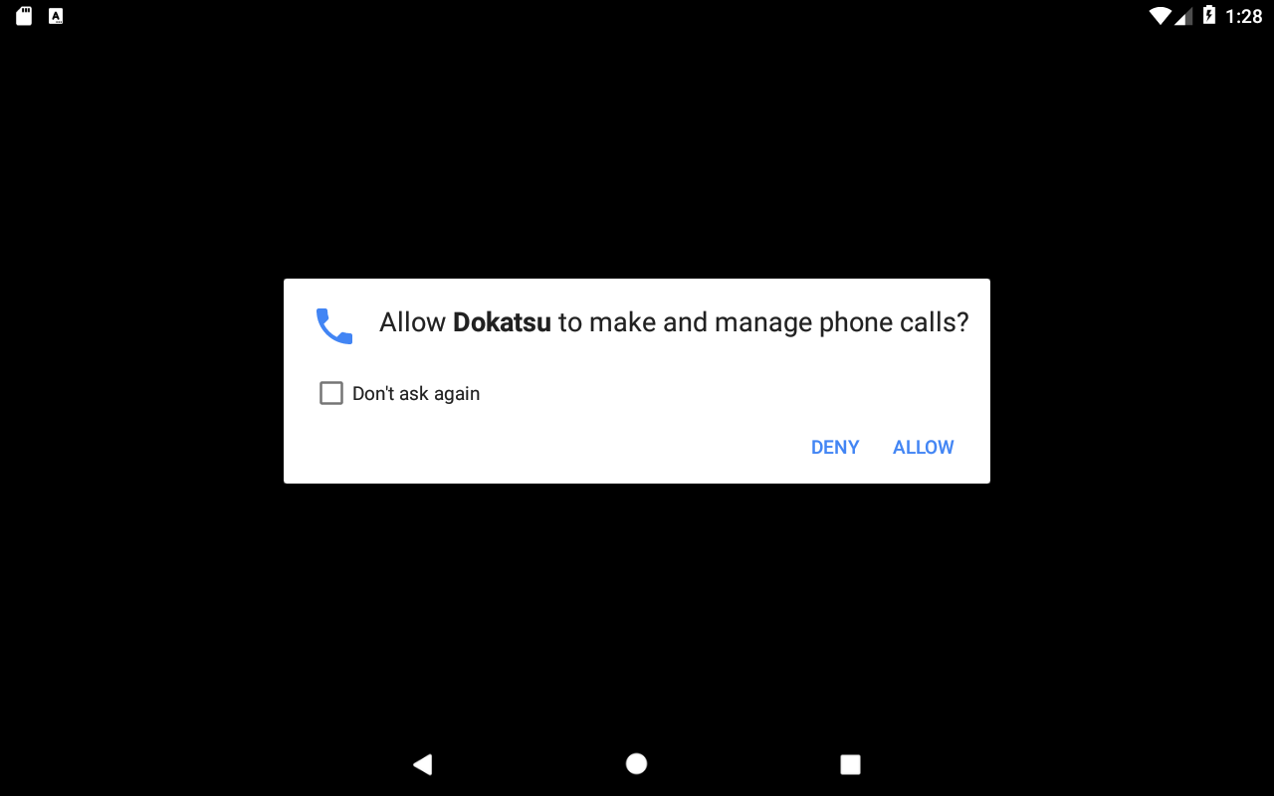

確認画面

呼出しボタン

